Sheet1
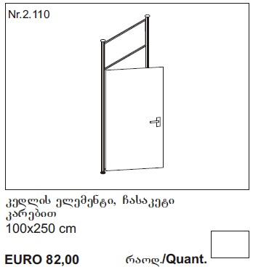
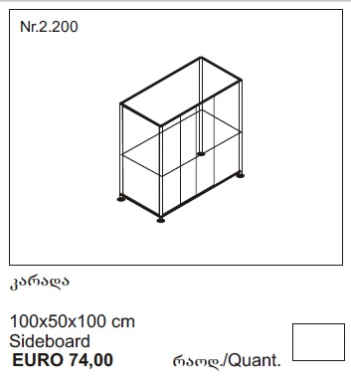
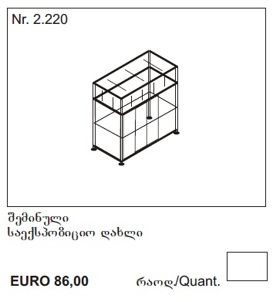
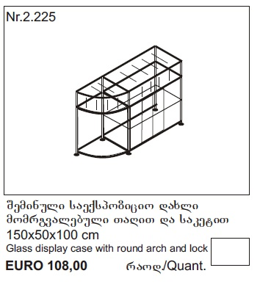
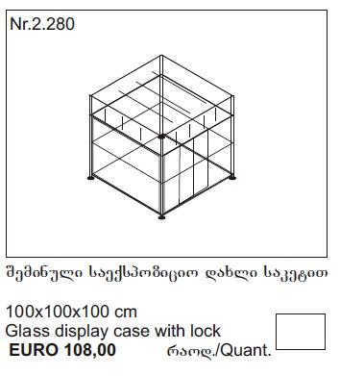
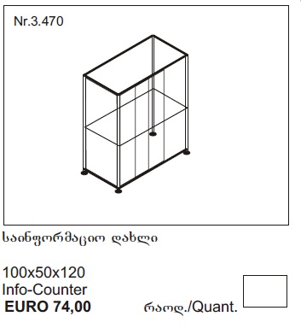
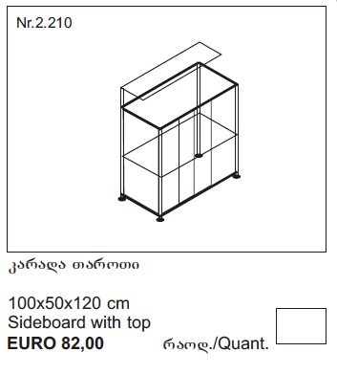
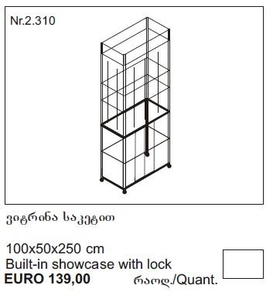
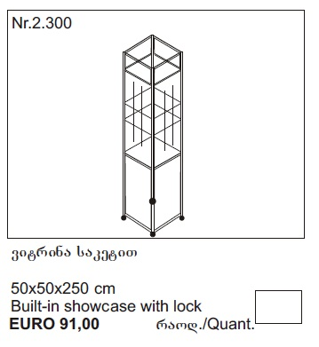
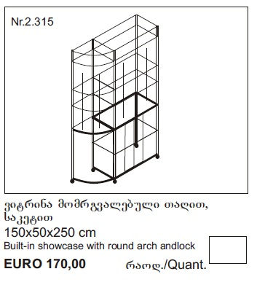
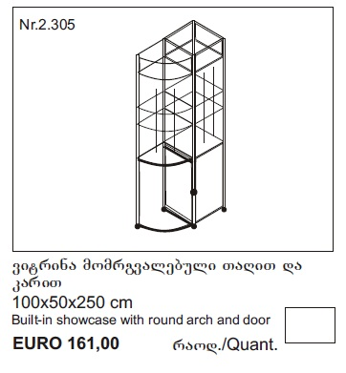
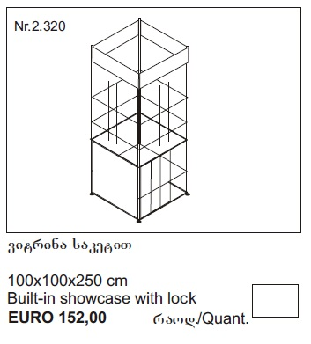
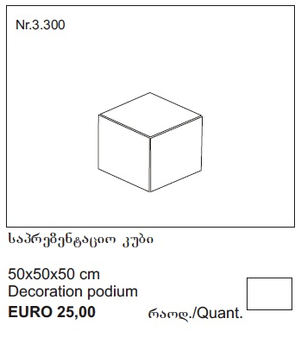
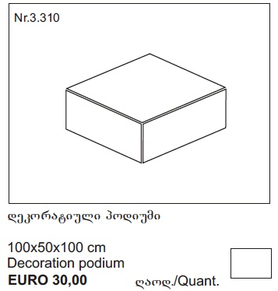
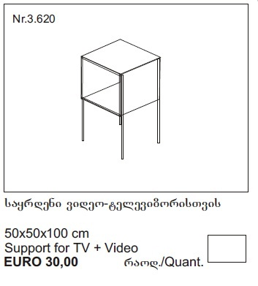
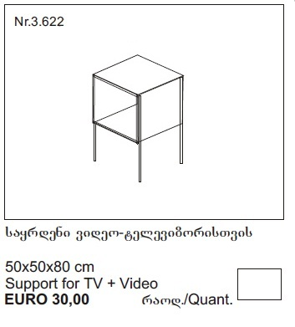
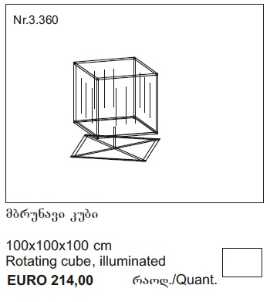
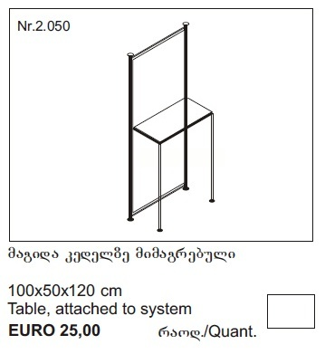
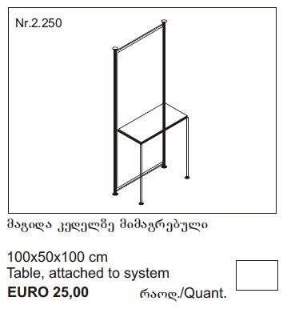
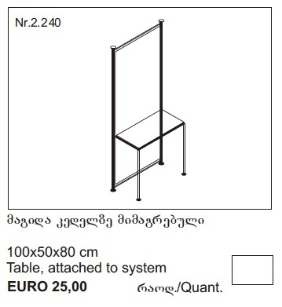
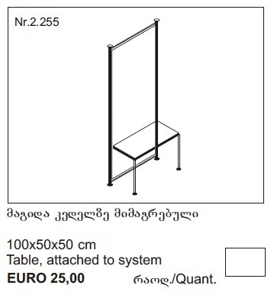
 |  |  |  |  |  |  |  |  |  |  |  |  |  |  |  |  |  |  |  |  |  |  |  |  |  |  |  |  |  |  |  |  |  |  |  |  |  |  |  |  |  |  |  |  |  |  |  |  |  |  |  |  |  |  |  |  |  |  |  |  |  |  |  |  |  |  |  |  |  |  |  |  |  |  |  |  |  |  |  |  |  |  |  |  |  |  |  |  |  |  |  |  |  |  |  |  |  |  |  |  |  |  |  |  |  | დასახელება | რაოდენობა | საწყობი | ნაშთი |  | დასახელება | რაოდენობა | საწყობი | ნაშთი

 |  |  |  |  |  |  |  |  |  |  |  |  |  |  |  |  |  |  |  |  |  |  |  |  |  |  |  |  |  |  |  |  |  |  |  |  |  |  |  |  |  |  |  |  |  |  |  |  |  |  |  |  |  |  |  |  |  |  |  |  |  |  |  |  |  |  |  |  |  |  |  |  |  |  |  |  |  |  |  |  |  |  |  |  |  |  |  |  |  |  |  |  |  |  |  |  |  |  |  |  |  |  |  |  | 1 | ბიგი (250) | 5 | 1146 | 1141.00 | 1 | კარი | 0 | 33 | 33.00
 |  |  |  |  |  |  |  |  |  |  |  |  |  |  |  |  |  |  |  |  |  |  |  |  |  |  |  |  |  |  |  |  |  |  |  |  |  |  |  |  |  |  |  |  |  |  |  |  |  |  |  |  |  |  |  |  |  |  |  |  |  |  |  |  |  |  |  |  |  |  |  |  |  |  |  |  |  |  |  |  |  |  |  |  |  |  |  |  |  |  |  |  |  |  |  |  |  |  |  |  |  |  |  |  | 2 | ბიგი (120) | 0 | 107 | 107.00 | 2 | ალუმინის ჩარჩო | 0 | 34 | 34.00
 |  |  |  |  |  |  |  |  |  |  |  |  |  |  |  |  |  |  |  |  |  |  |  |  |  |  |  |  |  |  |  |  |  |  |  |  |  |  |  |  |  |  |  |  |  |  |  |  |  |  |  |  |  |  |  |  |  |  |  |  |  |  |  |  |  |  |  |  |  |  |  |  |  |  |  |  |  |  |  |  |  |  |  |  |  |  |  |  |  |  |  |  |  |  |  |  |  |  |  |  |  |  |  |  | 3 | ბიგი (100) | 32 | 405 | 373.00 | 3 | კარის დირე | 0 | 15 | 15.00
 |  |  |  |  |  |  |  |  |  |  |  |  |  |  |  |  |  |  |  |  |  |  |  |  |  |  |  |  |  |  |  |  |  |  |  |  |  |  |  |  |  |  |  |  |  |  |  |  |  |  |  |  |  |  |  |  |  |  |  |  |  |  |  |  |  |  |  |  |  |  |  |  |  |  |  |  |  |  |  |  |  |  |  |  |  |  |  |  |  |  |  |  |  |  |  |  |  |  |  |  |  |  |  |  | 4 | ბიგი (80) | 0 | 32 | 32.00 | 4 | ძრავი | 0 | 1 | 1.00
 |  |  |  |  |  |  |  |  |  |  |  |  |  |  |  |  |  |  |  |  |  |  |  |  |  |  |  |  |  |  |  |  |  |  |  |  |  |  |  |  |  |  |  |  |  |  |  |  |  |  |  |  |  |  |  |  |  |  |  |  |  |  |  |  |  |  |  |  |  |  |  |  |  |  |  |  |  |  |  |  |  |  |  |  |  |  |  |  |  |  |  |  |  |  |  |  |  |  |  |  |  |  |  |  | 5 | ბიგი (50) | 0 | 104 | 104.00
 |  |  |  |  |  |  |  |  |  |  |  |  |  |  |  |  |  |  |  |  |  |  |  |  |  |  |  |  |  |  |  |  |  |  |  |  |  |  |  |  |  |  |  |  |  |  |  |  |  |  |  |  |  |  |  |  |  |  |  |  |  |  |  |  |  |  |  |  |  |  |  |  |  |  |  |  |  |  |  |  |  |  |  |  |  |  |  |  |  |  |  |  |  |  |  |  |  |  |  |  |  |  |  |  | 6 | რიგელი (95 სმ) | 46 | 2266 | 2220.00
 |  |  |  |  |  |  |  |  |  |  |  |  |  |  |  |  |  |  |  |  |  |  |  |  |  |  |  |  |  |  |  |  |  |  |  |  |  |  |  |  |  |  |  |  |  |  |  |  |  |  |  |  |  |  |  |  |  |  |  |  |  |  |  |  |  |  |  |  |  |  |  |  |  |  |  |  |  |  |  |  |  |  |  |  |  |  |  |  |  |  |  |  |  |  |  |  |  |  |  |  |  |  |  |  | 7 | რიგელი (45 სმ) | 50 | 963 | 913.00
 |  |  |  |  |  |  |  |  |  |  |  |  |  |  |  |  |  |  |  |  |  |  |  |  |  |  |  |  |  |  |  |  |  |  |  |  |  |  |  |  |  |  |  |  |  |  |  |  |  |  |  |  |  |  |  |  |  |  |  |  |  |  |  |  |  |  |  |  |  |  |  |  |  |  |  |  |  |  |  |  |  |  |  |  |  |  |  |  |  |  |  |  |  |  |  |  |  |  |  |  |  |  |  |  | 8 | რიგელი მომრ. (76სმ) | 4 | 44 | 40.00
 |  |  |  |  |  |  |  |  |  |  |  |  |  |  |  |  |  |  |  |  |  |  |  |  |  |  |  |  |  |  |  |  |  |  |  |  |  |  |  |  |  |  |  |  |  |  |  |  |  |  |  |  |  |  |  |  |  |  |  |  |  |  |  |  |  |  |  |  |  |  |  |  |  |  |  |  |  |  |  |  |  |  |  |  |  |  |  |  |  |  |  |  |  |  |  |  |  |  |  |  |  |  |  |  | 9 | კრონშტეინი | 86 | 822 | 736.00
 |  |  |  |  |  |  |  |  |  |  |  |  |  |  |  |  |  |  |  |  |  |  |  |  |  |  |  |  |  |  |  |  |  |  |  |  |  |  |  |  |  |  |  |  |  |  |  |  |  |  |  |  |  |  |  |  |  |  |  |  |  |  |  |  |  |  |  |  |  |  |  |  |  |  |  |  |  |  |  |  |  |  |  |  |  |  |  |  |  |  |  |  |  |  |  |  |  |  |  |  |  |  |  |  | 10 | PVC (91.4*96.4) | 6 | 68 | 62.00
 |  |  |  |  |  |  |  |  |  |  |  |  |  |  |  |  |  |  |  |  |  |  |  |  |  |  |  |  |  |  |  |  |  |  |  |  |  |  |  |  |  |  |  |  |  |  |  |  |  |  |  |  |  |  |  |  |  |  |  |  |  |  |  |  |  |  |  |  |  |  |  |  |  |  |  |  |  |  |  |  |  |  |  |  |  |  |  |  |  |  |  |  |  |  |  |  |  |  |  |  |  |  |  |  | 11 | PVC (46.9*91.4) | 12 | 175 | 163.00
 |  |  |  |  |  |  |  |  |  |  |  |  |  |  |  |  |  |  |  |  |  |  |  |  |  |  |  |  |  |  |  |  |  |  |  |  |  |  |  |  |  |  |  |  |  |  |  |  |  |  |  |  |  |  |  |  |  |  |  |  |  |  |  |  |  |  |  |  |  |  |  |  |  |  |  |  |  |  |  |  |  |  |  |  |  |  |  |  |  |  |  |  |  |  |  |  |  |  |  |  |  |  |  |  | 12 | PVC (50*88.9) | 12 | 91 | 79.00
 |  |  |  |  |  |  |  |  |  |  |  |  |  |  |  |  |  |  |  |  |  |  |  |  |  |  |  |  |  |  |  |  |  |  |  |  |  |  |  |  |  |  |  |  |  |  |  |  |  |  |  |  |  |  |  |  |  |  |  |  |  |  |  |  |  |  |  |  |  |  |  |  |  |  |  |  |  |  |  |  |  |  |  |  |  |  |  |  |  |  |  |  |  |  |  |  |  |  |  |  |  |  |  |  | 13 | PVC (66.4*96.4) | 3 | 75 | 72.00
 |  |  |  |  |  |  |  |  |  |  |  |  |  |  |  |  |  |  |  |  |  |  |  |  |  |  |  |  |  |  |  |  |  |  |  |  |  |  |  |  |  |  |  |  |  |  |  |  |  |  |  |  |  |  |  |  |  |  |  |  |  |  |  |  |  |  |  |  |  |  |  |  |  |  |  |  |  |  |  |  |  |  |  |  |  |  |  |  |  |  |  |  |  |  |  |  |  |  |  |  |  |  |  |  | 14 | PVC (46.9*66.4) | 6 | 147 | 141.00
 |  |  |  |  |  |  |  |  |  |  |  |  |  |  |  |  |  |  |  |  |  |  |  |  |  |  |  |  |  |  |  |  |  |  |  |  |  |  |  |  |  |  |  |  |  |  |  |  |  |  |  |  |  |  |  |  |  |  |  |  |  |  |  |  |  |  |  |  |  |  |  |  |  |  |  |  |  |  |  |  |  |  |  |  |  |  |  |  |  |  |  |  |  |  |  |  |  |  |  |  |  |  |  |  | 15 | PVC (50*64) | 6 | 150 | 144.00
 |  |  |  |  |  |  |  |  |  |  |  |  |  |  |  |  |  |  |  |  |  |  |  |  |  |  |  |  |  |  |  |  |  |  |  |  |  |  |  |  |  |  |  |  |  |  |  |  |  |  |  |  |  |  |  |  |  |  |  |  |  |  |  |  |  |  |  |  |  |  |  |  |  |  |  |  |  |  |  |  |  |  |  |  |  |  |  |  |  |  |  |  |  |  |  |  |  |  |  |  |  |  |  |  | 16 | PVC (66.4*75.3) | 0 | 6 | 6.00
 |  |  |  |  |  |  |  |  |  |  |  |  |  |  |  |  |  |  |  |  |  |  |  |  |  |  |  |  |  |  |  |  |  |  |  |  |  |  |  |  |  |  |  |  |  |  |  |  |  |  |  |  |  |  |  |  |  |  |  |  |  |  |  |  |  |  |  |  |  |  |  |  |  |  |  |  |  |  |  |  |  |  |  |  |  |  |  |  |  |  |  |  |  |  |  |  |  |  |  |  |  |  |  |  | 17 | PVC (21.4*96.4) | 2 | 47 | 45.00
 |  |  |  |  |  |  |  |  |  |  |  |  |  |  |  |  |  |  |  |  |  |  |  |  |  |  |  |  |  |  |  |  |  |  |  |  |  |  |  |  |  |  |  |  |  |  |  |  |  |  |  |  |  |  |  |  |  |  |  |  |  |  |  |  |  |  |  |  |  |  |  |  |  |  |  |  |  |  |  |  |  |  |  |  |  |  |  |  |  |  |  |  |  |  |  |  |  |  |  |  |  |  |  |  | 18 | PVC (21.4*46.9) | 3 | 79 | 76.00
 |  |  |  |  |  |  |  |  |  |  |  |  |  |  |  |  |  |  |  |  |  |  |  |  |  |  |  |  |  |  |  |  |  |  |  |  |  |  |  |  |  |  |  |  |  |  |  |  |  |  |  |  |  |  |  |  |  |  |  |  |  |  |  |  |  |  |  |  |  |  |  |  |  |  |  |  |  |  |  |  |  |  |  |  |  |  |  |  |  |  |  |  |  |  |  |  |  |  |  |  |  |  |  |  | 19 | PVC (75.3*91.4) | 1 | 15 | 14.00
 |  |  |  |  |  |  |  |  |  |  |  |  |  |  |  |  |  |  |  |  |  |  |  |  |  |  |  |  |  |  |  |  |  |  |  |  |  |  |  |  |  |  |  |  |  |  |  |  |  |  |  |  |  |  |  |  |  |  |  |  |  |  |  |  |  |  |  |  |  |  |  |  |  |  |  |  |  |  |  |  |  |  |  |  |  |  |  |  |  |  |  |  |  |  |  |  |  |  |  |  |  |  |  |  | 20 | PVC (21.4*75) | 1 | 14 | 13.00
 |  |  |  | 0 |  |  |  |  | 5 |  |  |  |  | 3 |  |  |  |  | 0 |  |  |  |  | 0 |  |  |  |  | 0 |  |  |  |  | 0 |  |  |  |  | 0 |  |  |  |  | 0 |  |  |  |  |  |  |  |  |  |  |  |  |  |  |  |  |  |  |  |  |  |  |  |  |  |  |  |  |  |  |  |  |  |  |  |  |  |  |  |  |  |  |  |  |  |  |  |  |  |  |  |  |  |  |  |  |  |  |  |  | 21 | PVC (44.5*96.4) | 0 | 39 | 39.00
 |  |  |  |  |  |  |  |  |  |  |  |  |  |  |  |  |  |  |  |  |  |  |  |  |  |  |  |  |  |  |  |  |  |  |  |  |  |  |  |  |  |  |  |  |  |  |  |  | 1 |  |  |  |  | 0 |  |  |  |  | 0 |  |  |  |  | 0 |  |  |  |  | 0 |  |  |  |  | 0 |  |  |  |  | 0 |  |  |  |  | 0 |  |  |  |  | 0 |  |  |  |  | 0 |  |  |  |  | 0 |  |  |  |  | 0 | 22 | PVC (96.4*111.4) | 0 | 17 | 17.00
 |  |  |  |  |  |  |  |  |  |  |  |  |  |  |  |  |  |  |  |  |  |  |  |  |  |  |  |  |  |  |  |  |  |  |  |  |  |  |  |  |  |  |  |  |  |  |  |  |  |  |  |  |  |  |  |  |  |  |  |  |  |  |  |  |  |  |  |  |  |  |  |  |  |  |  |  |  |  |  |  |  |  |  |  |  |  |  |  |  |  |  |  |  |  |  |  |  |  |  |  |  |  |  |  | 23 | PVC (46.9*111.4) | 0 | 34 | 34.00
 |  |  |  |  |  |  |  |  |  |  |  |  |  |  |  |  |  |  |  |  |  |  |  |  |  |  |  |  |  |  |  |  |  |  |  |  |  |  |  |  |  |  |  |  |  |  |  |  |  |  |  |  |  |  |  |  |  |  |  |  |  |  |  |  |  |  |  |  |  |  |  |  |  |  |  |  |  |  |  |  |  |  |  |  |  |  |  |  |  |  |  |  |  |  |  |  |  |  |  |  |  |  |  |  | 24 | PVC (47*40) | 0 | 82 | 82.00
 | დასახელება | რაოდენობა | ჯამი |  |  | დასახელება | რაოდენობა | ჯამი |  |  | დასახელება | რაოდენობა | ჯამი |  |  | დასახელება | რაოდენობა | ჯამი |  |  | დასახელება | რაოდენობა | ჯამი |  |  | დასახელება | რაოდენობა | ჯამი |  |  | დასახელება | რაოდენობა | ჯამი |  |  | დასახელება | რაოდენობა | ჯამი |  |  | დასახელება | რაოდენობა | ჯამი |  |  | დასახელება | რაოდენობა | ჯამი |  |  | დასახელება | რაოდენობა | ჯამი |  |  | დასახელება | რაოდენობა | ჯამი |  |  | დასახელება | რაოდენობა | ჯამი |  |  | დასახელება | რაოდენობა | ჯამი |  |  | დასახელება | რაოდენობა | ჯამი |  |  | დასახელება | რაოდენობა | ჯამი |  |  | დასახელება | რაოდენობა | ჯამი |  |  | დასახელება | რაოდენობა | ჯამი |  |  | დასახელება | რაოდენობა | ჯამი |  |  | დასახელება | რაოდენობა | ჯამი |  |  | დასახელება | რაოდენობა | ჯამი |  | 25 | PVC (96.4*40) | 0 | 14 | 14.00
 |  |  |  |  |  |  |  |  |  |  |  |  |  |  |  |  |  |  |  |  |  |  |  |  |  |  |  |  |  |  |  |  |  |  |  |  |  |  |  |  |  |  |  |  | 1 | ბიგი (250სმ) | 5 | 5 |  |  |  |  |  |  |  |  |  |  |  |  |  |  |  |  |  |  |  |  |  |  |  |  |  |  |  |  |  |  |  |  |  |  |  |  |  |  |  |  |  |  |  |  |  |  |  |  |  |  |  |  |  |  |  |  | 26 | დსპ (48*97) | 15 | 249 | 234.00
1 | ბიგი (250 სმ) | 2 | 0 |  | 1 | ბიგი (100 სმ) | 4 | 20 |  | 1 | ბიგი (100 სმ) | 4 | 12 |  | 1 | ბიგი (100სმ) | 5 | 0 |  | 1 | ბიგი (100სმ) | 4 | 0 |  | 1 | ბიგი (120სმ) | 4 | 0 |  | 1 | ბიგი (120სმ) | 2 | 0 |  | 1 | ბიგი (250სმ) | 4 | 0 |  | 1 | ბიგი (250სმ) | 4 | 0 |  | 2 | რიგელი (95 სმ) | 8 | 8 |  | 1 | ბიგი (250სმ) | 5 | 0 |  | 1 | ბიგი (250სმ) | 4 | 0 |  | 1 | ბიგი (50სმ) | 4 | 0 |  | 1 | ბიგი (50სმ) | 4 | 0 |  | 1 | ბიგი (100სმ) | 4 | 0 |  | 1 | ბიგი (80სმ) | 4 | 0 |  | 1 | ბიგი (100სმ) | 4 | 0 |  | 1 | ბიგი (120) | 2 | 0 |  | 1 | ბიგი (100) | 2 | 0 |  | 1 | ბიგი (80) | 2 | 0 |  | 1 | ბიგი (50) | 2 | 0 |  | 27 | დსპ (97*97) | 0 | 2 | 2.00
2 | რიგელი (95 სმ) | 1 | 0 |  | 2 | რიგელი (95 სმ) | 4 | 20 |  | 2 | რიგელი (95 სმ) | 6 | 18 |  | 2 | რიგელი (95 სმ) | 6 | 0 |  | 2 | რიგელი (95 სმ) | 12 | 0 |  | 2 | რიგელი (95 სმ) | 4 | 0 |  | 2 | ბიგი (100სმ) | 2 | 0 |  | 2 | რიგელი (95 სმ) | 8 | 0 |  | 2 | რიგელი (45 სმ) | 16 | 0 |  | 3 | რიგელი (45 სმ) | 12 | 12 |  | 2 | რიგელი (45 სმ) | 20 | 0 |  | 2 | რიგელი (95 სმ) | 16 | 0 |  | 2 | რიგელი (45 სმ) | 8 | 0 |  | 2 | რიგელი (95 სმ) | 8 | 0 |  | 2 | რიგელი (45 სმ) | 8 | 0 |  | 2 | რიგელი (45 სმ) | 8 | 0 |  | 2 | რიგელი (95სმ) | 8 | 0 |  | 2 | რიგელი (95სმ) | 2 | 0 |  | 2 | რიგელი (95სმ) | 2 | 0 |  | 2 | რიგელი (95სმ) | 2 | 0 |  | 2 | რიგელი (95სმ) | 2 | 0 |  | 28 | დსპ (48*48) | 0 | 31 | 31.00
3 | კარი | 1 | 0 |  | 3 | რიგელი (45 სმ) | 4 | 20 |  | 3 | რიგელი (45 სმ) | 6 | 18 |  | 3 | რიგელი (45 სმ) | 9 | 0 |  | 3 | PVC (66.4*96.4) | 4 | 0 |  | 3 | რიგელი (45 სმ) | 4 | 0 |  | 3 | რიგელი (95 სმ) | 4 | 0 |  | 3 | რიგელი (45 სმ) | 8 | 0 |  | 3 | PVC (46.9*91.4) | 4 | 0 |  | 4 | რიგელი მომრ. (76სმ) | 4 | 4 |  | 3 | რიგელი მომრ. (76სმ) | 4 | 0 |  | 3 | PVC (91.4*96.4) | 4 | 0 |  | 3 | დსპ (48*48) | 1 | 0 |  | 3 | დსპ (97*97) | 1 | 0 |  | 3 | PVC (47*40) | 3 | 0 |  | 3 | PVC (47*40) | 3 | 0 |  | 3 | დსპ (97*97) | 1 | 0 |  | 3 | რიგელი (45 სმ) | 4 | 0 |  | 3 | რიგელი (45 სმ) | 4 | 0 |  | 3 | რიგელი (45 სმ) | 4 | 0 |  | 3 | რიგელი (45 სმ) | 4 | 0 |  | 29 | დსპ მომრგ.(47*47) | 1 | 14 | 13.00
4 | ალუმინის ჩარჩო | 1 | 0 |  | 4 | PVC (91.4*96.4) | 1 | 5 |  | 4 | PVC (66.4*96.4) | 1 | 3 |  | 4 | რიგელი მომრ. (76სმ) | 3 | 0 |  | 4 | დსპ (97*97) | 1 | 0 |  | 4 | PVC (96.4*111.4) | 1 | 0 |  | 4 | რიგელი (45 სმ) | 4 | 0 |  | 4 | PVC (91.4*96.4) | 1 | 0 |  | 4 | PVC (21.4*46.9) | 4 | 0 |  | 5 | PVC (91.4*96.4) | 1 | 1 |  | 4 | PVC (46.9*91.4) | 4 | 0 |  | 4 | PVC (21.4*96.4) | 4 | 0 |  | 4 | PVC (47*40) | 4 | 0 |  | 4 | PVC (96.4*40) | 4 | 0 |  | 4 | დსპ (48*48) | 2 | 0 |  | 4 | დსპ (48*48) | 2 | 0 |  | 4 | ძრავი | 1 | 0 |  | 4 | კრონშტეინი | 4 | 0 |  | 4 | კრონშტეინი | 4 | 0 |  | 4 | კრონშტეინი | 4 | 0 |  | 4 | კრონშტეინი | 4 | 0 |  | 30 | დსპ (23*99) | 0 | 503 | 503.00
5 | კარის დირე | 1 | 0 |  | 5 | PVC (46.9*91.4) | 2 | 10 |  | 5 | PVC (46.9*66.4) | 2 | 6 |  | 5 | PVC (66.4*96.4) | 1 | 0 |  | 5 | მინა თარო (97*97) | 1 | 0 |  | 5 | PVC (46.9*111.4) | 2 | 0 |  | 5 | PVC (96.4*111.4) | 1 | 0 |  | 5 | PVC (46.9*91.4) | 2 | 0 |  | 5 | დსპ (48*48) | 1 | 0 |  | 6 | PVC (46.9*91.4) | 2 | 2 |  | 5 | PVC (75.3*91.4) | 1 | 0 |  | 5 | დსპ (97*97) | 1 | 0 |  | 5 | კრონშტეინი | 4 | 0 |  | 5 | კრონშტეინი | 4 | 0 |  | 5 | კრონშტეინი | 8 | 0 |  | 5 | კრონშტეინი | 8 | 0 |  | 5 | PVC (91.4*96.4) | 4 | 0 |  | 5 | დსპ (48*97) | 1 | 0 |  | 5 | დსპ (48*97) | 1 | 0 |  | 5 | დსპ (48*97) | 1 | 0 |  | 5 | დსპ (48*97) | 1 | 0 |  | 31 | მინა (21.5*96.5) | 3 | 57 | 54.00
6 | PVC (44.5*96.4) | 1 | 0 |  | 6 | PVC (50*88.9) | 2 | 10 |  | 6 | PVC (50*64) | 2 | 6 |  | 6 | PVC (46.9*66.4) | 2 | 0 |  | 6 | მინა (21.5*96.5) | 3 | 0 |  | 6 | დსპ (48*97) | 2 | 0 |  | 6 | PVC (46.9*91.4) | 2 | 0 |  | 6 | PVC (50*88.9) | 2 | 0 |  | 6 | მინა თარო (48*48) | 2 | 0 |  | 7 | PVC (75.3*91.4) | 1 | 1 |  | 6 | PVC (21.4*46.9) | 5 | 0 |  | 6 | მინა (96.5*120.5) | 3 | 0 |  |  |  |  |  |  |  |  |  |  |  |  |  |  |  |  |  |  |  |  |  |  |  |  |  |  |  |  |  |  |  |  |  |  |  |  |  |  |  |  |  |  |  |  |  |  | 32 | მინა (21*46.9) | 6 | 128 | 122.00
 |  |  |  |  | 7 | დსპ (48*97) | 2 | 10 |  | 7 | დსპ (48*97) | 1 | 3 |  | 7 | PVC (50*64) | 2 | 0 |  | 7 | მინა (19*48) | 2 | 0 |  | 7 | კრონშტეინი | 8 | 0 |  | 7 | PVC (50*88.9) | 2 | 0 |  | 7 | PVC (21.4*96.4) | 2 | 0 |  | 7 | მინა (46.5*120) | 3 | 0 |  | 8 | PVC (21.4*96.4) | 2 | 2 |  | 7 | PVC (21.4*75) | 1 | 0 |  | 7 | მინა თარო (97*97) | 2 | 0 |  |  |  |  |  |  |  |  |  |  |  |  |  |  |  |  |  |  |  |  |  |  |  |  |  |  |  |  |  |  |  |  |  |  |  |  |  |  |  |  |  |  |  |  |  |  | 33 | მინა (19.5*48.5) | 6 | 59 | 53.00
 |  |  |  |  | 8 | კრონშტეინი | 8 | 40 |  | 8 | მინა თარო (48*97) | 1 | 3 |  | 8 | PVC (66.4*75.3) | 1 | 0 |  | 8 | კარის დიდი პლასმასი | 1 | 0 |  |  |  |  |  |  | 8 | დსპ (48*97) | 2 | 0 |  | 8 | PVC (21.4*46.9) | 2 | 0 |  | 8 | კრონშტეინი | 12 | 0 |  | 9 | PVC (21.4*46.9) | 3 | 3 |  | 8 | ორგმინა (75*120) | 1 | 0 |  | 8 | კრონშტეინი | 12 | 0 |  |  |  |  |  |  |  |  |  |  |  |  |  |  |  |  |  |  |  |  |  |  |  |  |  |  |  |  |  |  |  |  |  |  |  |  |  |  |  |  |  |  |  |  |  |  | 34 | მინა (96.5*120.5) | 1 | 9 | 8.00
 |  |  |  |  | 9 | კარის დიდი პლასმასი | 1 | 5 |  | 9 | მინა (21.5*96.5) | 1 | 3 |  | 9 | დსპ (48*97) | 1 | 0 |  | 9 | კარის პატარა პლასმასი | 1 | 0 |  |  |  |  |  |  | 9 | დსპ (23*99) | 1 | 0 |  | 9 | დსპ (48*97) | 2 | 0 |  |  |  |  |  |  | 10 | PVC (21.4*75) | 1 | 1 |  | 9 | მინა თარო (48*48) | 2 | 0 |  |  |  |  |  |  |  |  |  |  |  |  |  |  |  |  |  |  |  |  |  |  |  |  |  |  |  |  |  |  |  |  |  |  |  |  |  |  |  |  |  |  |  |  |  |  |  |  |  |  |  | 35 | მინა (46.5*120) | 2 | 113 | 111.00
 |  |  |  |  | 10 | კარის პატარა პლასმასი | 1 | 5 |  | 10 | მინა (21*46.9) | 2 | 6 |  | 10 | დსპ მომრ.(47*47) | 1 | 0 |  | 10 | კარის სახელური | 2 | 0 |  |  |  |  |  |  | 10 | კრონშტეინი | 10 | 0 |  | 10 | მინა თარო (48*97) | 2 | 0 |  |  |  |  |  |  | 11 | PVC (50*88.9) | 2 | 2 |  | 10 | მინა თარო მომრ. (47.5*47.5) | 2 | 0 |  |  |  |  |  |  |  |  |  |  |  |  |  |  |  |  |  |  |  |  |  |  |  |  |  |  |  |  |  |  |  |  |  |  |  |  |  |  |  |  |  |  |  |  |  |  |  |  |  |  |  | 36 | მინა თარო (48*97) | 5 | 118 | 113.00
 |  |  |  |  | 11 | კარის სახელური | 2 | 10 |  | 11 | მინა (19*48) | 2 | 6 |  | 11 | მინა თარო (48*97) | 1 | 0 |  | 11 | კარის საკეტი | 1 | 0 |  |  |  |  |  |  | 11 | კარის დიდი პლასმასი | 1 | 0 |  | 11 | მინა (96.5*120.5) | 1 | 0 |  |  |  |  |  |  | 12 | მინა (96.5*120.5) | 1 | 1 |  | 11 | მინა (46.5*120) | 3 | 0 |  |  |  |  |  |  |  |  |  |  |  |  |  |  |  |  |  |  |  |  |  |  |  |  |  |  |  |  |  |  |  |  |  |  |  |  |  |  |  |  |  |  |  |  |  |  |  |  |  |  |  | 37 | მინა თარო (97*97) | 0 | 4 | 4.00
 |  |  |  |  |  |  |  |  |  | 12 | კარის საკეტი | 1 | 3 |  | 12 | მინა თარო მომრ. (47.5*47.5) | 1 | 0 |  | 12 | კრონშტეინი | 8 | 0 |  |  |  |  |  |  | 12 | კარის პატარა პლასმასი | 1 | 0 |  | 12 | მინა (46.5*120) | 2 | 0 |  |  |  |  |  |  | 13 | მინა (46.5*120) | 2 | 2 |  | 12 | დსპ (48*48) | 1 | 0 |  |  |  |  |  |  |  |  |  |  |  |  |  |  |  |  |  |  |  |  |  |  |  |  |  |  |  |  |  |  |  |  |  |  |  |  |  |  |  |  |  |  |  |  |  |  |  |  |  |  |  | 38 | მინა თარო (48*48) | 0 | 52 | 52.00
 |  |  |  |  |  |  |  |  |  | 13 | კარის დიდი პლასმასი | 2 | 6 |  | 13 | მინა (21.5*96.5) | 1 | 0 |  |  |  |  |  |  |  |  |  |  |  | 13 | კარის სახელური | 2 | 0 |  | 13 | კრონშტეინი | 16 | 0 |  |  |  |  |  |  | 14 | ორგმინა (75*120) | 1 | 1 |  | 13 | დსპ მომრ. (47*47) | 1 | 0 |  |  |  |  |  |  |  |  |  |  |  |  |  |  |  |  |  |  |  |  |  |  |  |  |  |  |  |  |  |  |  |  |  |  |  |  |  |  |  |  |  |  |  |  |  |  |  |  |  |  |  | 39 | მინა თარო მომრ. (47.5*47.5) | 2 | 18 | 16.00
 |  |  |  |  |  |  |  |  |  | 14 | კარის პატარა პლასმასი | 2 | 6 |  | 14 | მინა (21.5*46.9) | 2 | 0 |  |  |  |  |  |  |  |  |  |  |  |  |  |  |  |  | 14 | კარის დიდი პლასმასი | 1 | 0 |  |  |  |  |  |  | 15 | მინა თარო (48*97) | 2 | 2 |  | 14 | კრონშტეინი | 14 | 0 |  |  |  |  |  |  |  |  |  |  |  |  |  |  |  |  |  |  |  |  |  |  |  |  |  |  |  |  |  |  |  |  |  |  |  |  |  |  |  |  |  |  |  |  |  |  |  |  |  |  |  | 40 | ორგმინა (21.4*75) | 0 | 5 | 5.00
 |  |  |  |  |  |  |  |  |  | 15 | კარის სახელური | 2 | 6 |  | 15 | ორგმინა (21*75) | 1 | 0 |  |  |  |  |  |  |  |  |  |  |  |  |  |  |  |  | 15 | კარის პატარა პლასმასი | 1 | 0 |  |  |  |  |  |  | 16 | მინა თარო მომრ. (47.5*47.5) | 2 | 2 |  | 15 | ხრახნი | 8 | 0 |  |  |  |  |  |  |  |  |  |  |  |  |  |  |  |  |  |  |  |  |  |  |  |  |  |  |  |  |  |  |  |  |  |  |  |  |  |  |  |  |  |  |  |  |  |  |  |  |  |  |  | 41 | ორგმინა (75*120) | 1 | 2 | 1.00
 |  |  |  |  |  |  |  |  |  | 16 | კრონშტეინი | 8 | 24 |  | 16 | მინა (19*48) | 2 | 0 |  |  |  |  |  |  |  |  |  |  |  |  |  |  |  |  | 16 | კარის სახელური | 2 | 0 |  |  |  |  |  |  | 17 | დსპ (48*97) | 2 | 2 |  |  |  |  |  |  |  |  |  |  |  |  |  |  |  |  |  |  |  |  |  |  |  |  |  |  |  |  |  |  |  |  |  |  |  |  |  |  |  |  |  |  |  |  |  |  |  |  |  |  |  |  |  |  |  |  | 42 | კარის დიდი პლასმასი | 12 | 80 | 68.00
 |  |  |  |  |  |  |  |  |  |  |  |  |  |  | 17 | კარის დიდი პლასმასი | 2 | 0 |  |  |  |  |  |  |  |  |  |  |  |  |  |  |  |  |  |  |  |  |  |  |  |  |  |  | 18 | დსპ მომრგ.(47*47) | 1 | 1 |  |  |  |  |  |  |  |  |  |  |  |  |  |  |  |  |  |  |  |  |  |  |  |  |  |  |  |  |  |  |  |  |  |  |  |  |  |  |  |  |  |  |  |  |  |  |  |  |  |  |  |  |  |  |  |  | 43 | კარის პატარა პლასმასი | 12 | 80 | 68.00
 |  |  |  |  |  |  |  |  |  |  |  |  |  |  | 18 | კარის პატარა პლასმასი | 2 | 0 |  |  |  |  |  |  |  |  |  |  |  |  |  |  |  |  |  |  |  |  |  |  |  |  |  |  | 19 | კარის დიდი პლასმასი | 1 | 1 |  |  |  |  |  |  |  |  |  |  |  |  |  |  |  |  |  |  |  |  |  |  |  |  |  |  |  |  |  |  |  |  |  |  |  |  |  |  |  |  |  |  |  |  |  |  |  |  |  |  |  |  |  |  |  |  | 44 | კარის სახელური ქაუნთერის | 18 | 160 | 142.00
 |  |  |  |  |  |  |  |  |  |  |  |  |  |  | 19 | კარის სახელური | 2 | 0 |  |  |  |  |  |  |  |  |  |  |  |  |  |  |  |  |  |  |  |  |  |  |  |  |  |  | 20 | კარის პატარა პლასმასი | 1 | 1 |  |  |  |  |  |  |  |  |  |  |  |  |  |  |  |  |  |  |  |  |  |  |  |  |  |  |  |  |  |  |  |  |  |  |  |  |  |  |  |  |  |  |  |  |  |  |  |  |  |  |  |  |  |  |  |  | 45 | კარის საკეტი ქაუნთერის | 3 | 173 | 170.00
 |  |  |  |  |  |  |  |  |  |  |  |  |  |  | 20 | კარის საკეტი | 1 | 0 |  |  |  |  |  |  |  |  |  |  |  |  |  |  |  |  |  |  |  |  |  |  |  |  |  |  | 21 | კარის სახელური | 2 | 2 |  |  |  |  |  |  |  |  |  |  |  |  |  |  |  |  |  |  |  |  |  |  |  |  |  |  |  |  |  |  |  |  |  |  |  |  |  |  |  |  |  |  |  |  |  |  |  |  |  |  |  |  |  |  |  |  | 46 | ხრახნი | 8 | 260 | 252.00
 |  |  |  |  |  |  |  |  |  |  |  |  |  |  | 21 | კრონშტეინი | 8 | 0 |  |  |  |  |  |  |  |  |  |  |  |  |  |  |  |  |  |  |  |  |  |  |  |  |  |  | 22 | კრონშტეინი | 22 | 22
 |  |  |  |  |  |  |  |  |  |  |  |  |  |  | 22 | ხრახნი | 8 | 0 |  |  |  |  |  |  |  |  |  |  |  |  |  |  |  |  |  |  |  |  |  |  |  |  |  |  | 23 | ხრახნი | 8 | 8

